상품제안서
아델 항균행주 5P | 상품코드: F06163

 |  |  |  |  |  |  | 02-412-0044 | www.easy1.co.kr
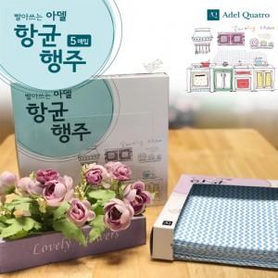

【상세/제작정보】 | * 1천개 이상 독판케이스 작업 가능합니다(별도문의)-추가옵션

【인쇄/포장옵션】 | 스티커 / 포장불가능

【공급단가】 | 수량 | 300~ | 500~ | 1,000~ | 3,000~ | 5,000~
*VAT별도 | 단가 | 1,680원 | 1,620원 | 1,560원 | 1,500원 | 1,440원

【상품 URL】 | https://easy1.co.kr:443/src/goods_detail.php?gdno=6163

